Sheet1
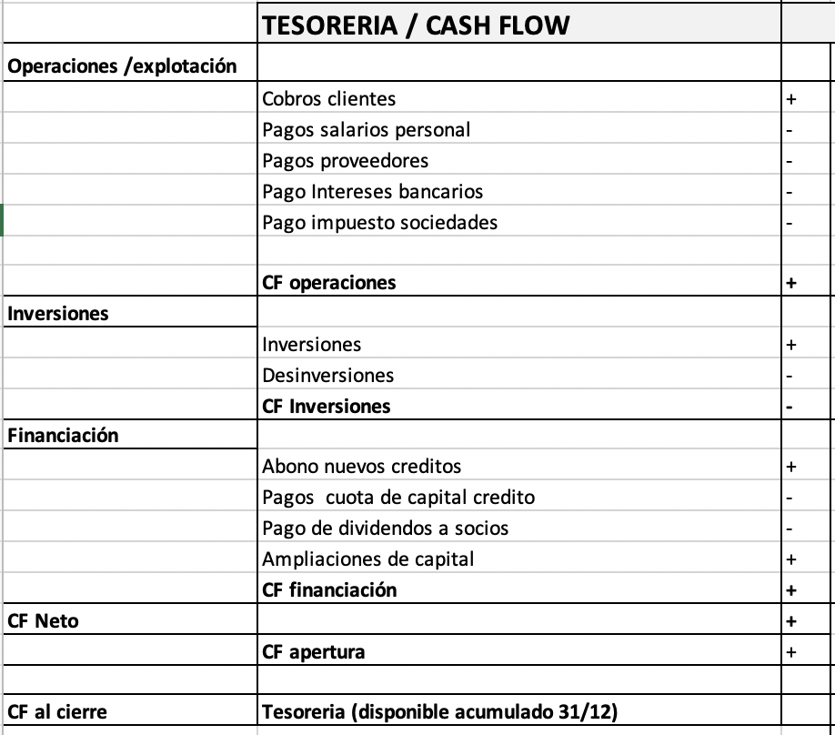
Outsourcing S.L.
DATOS | 0 | 1 | 2
Periodo de pago proveedores (en meses) | 0 | 2 | 2
Periodo de cobro clientes(en meses) | 0 | 3 | 2

PYG | 0 | 1 | 2
Total Ingresos | 0 | 1,000,000 | 1,500,000
Ventas | 0 | 1,000,000 | 1,500,000

Total gastos | 0 | 800,000 | 1,200,000
Salarios | 0 | 400,000 | 600,000
Gastos con proveedores | 0 | 400,000 | 600,000

EBITDA (Margen Bruto) | 0 | 200,000 | 300,000

Amortizaciones | 0 | 100,000 | 100,000
EBIT (BAII) |  | 100,000 | 200,000
Resultado financiero (intereses) | 0 | 0 | 0

EBT (BAI) | 0 | 100,000 | 200,000

Impuestos sociedades (IS del 25%) | 0 | 25,000 | 50,000

Resultado neto | 0 | 75,000 | 150,000

Tesoreria operativa método 1 | 0 | 1 | 2

Cobros clientes |  | 750,000 | 1,500,000
Pagos proveedores |  | 333,333 | 566,667
Pagos salarios |  | 400,000 | 600,000
Pago Intereses |  | 0 | 0
Pago IS |  | 25,000 | 50,000
CF operaciones |  | -8,333 | 283,333

